Անկանխիկ
Ցանկ
2023 թվականի դեկտեմբեր ամսվա ընթացքում ավարտված հսկողական աշխատանքների արդյունքներով «Անկանխիկ գործառնությունների մասին» ՀՀ օրենքի պահանջների խախտումներ թույլ տված հարկ վճարողների վերաբերյալ

հ/հ | ՀՎՀՀ | Հարկ վճարողի անվանումը | Կազմակերպա իրավական ձևը | Հարկման ռեժիմը | Առաջադրված տուգանքը (ՀՀ դրամ) | Խախտումն արձանագրելու հասցեում օբյեկտի լուսանկարը
1 | 86361671 | ԼԻԼԻԹ ՎԱՐԴԱՆՅԱՆ | ԱՁ | «Այլ» հարկ վճարող | 500,000 | 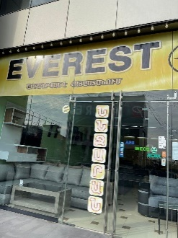
2 | 01203143 | «ՏԵԼԻԱ-ՄԵԴ» | ՓԲԸ | «Այլ» հարկ վճարող | 500,000 | 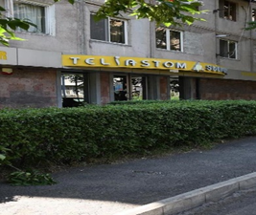
3 | 00257431 | «ՄՈԴԵՌՆ ԻՄՊԼԱՆՏ ՄԵԴԻՍԻՆ» | ՍՊԸ | ԱԱՀ վճարող | 500,000
4 | 08805501 | «ԻՆԵՍԱ ԵՎ ԻՐԻՆԱ ՔՈՒՅՐԵՐ» | ՍՊԸ | ԱԱՀ վճարող | 300,000 | 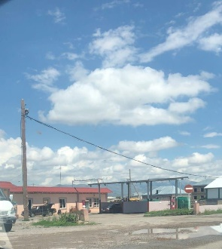
5 | 08210898 | «ԱՐՄԵՆ-ՎԱՀԱԳ» | ՍՊԸ | ԱԱՀ վճարող | 300,000 | 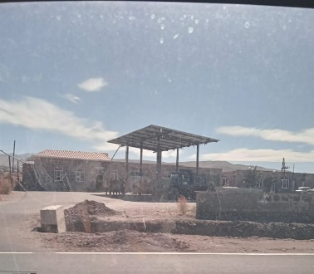
6 | 00489485 | «ՎԱՐԱՆԴ» | ՍՊԸ | ԱԱՀ վճարող | 300,000 | 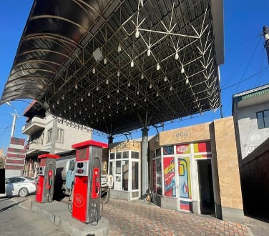
7 | 04423342 | «ԹԵՄ-ԱՐՄ-ԿԱՐ» | ՍՊԸ | ԱԱՀ վճարող | 300,000 | 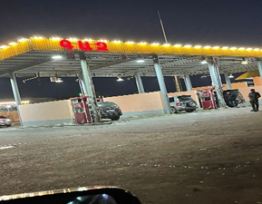
8 | 01573343 | «ՊՐԻՆՑԵՍ ԱՆԱՀԻՏ» | ՓԲԸ | ԱԱՀ վճարող | 500,000 | 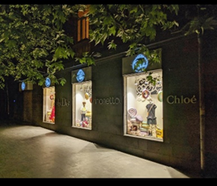
9 | 02207942 | «ԹՐԵՔ ՍՏՈՊ» | ՍՊԸ | ԱԱՀ վճարող | 500,000 | 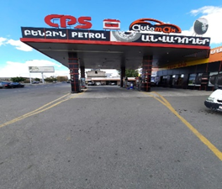
10 | 01031946 | «ԷԹԱՆ-ՕԻԼ» | ՍՊԸ | ԱԱՀ վճարող | 300,000 | 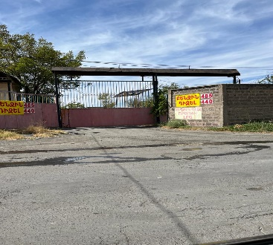
11 | 47938458 | Վարազդատ Մովսիսյան | ԱՁ | «Այլ» հարկ վճարող | 500,000 | 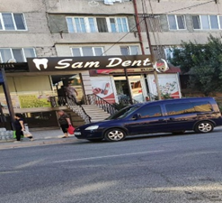
12 | 52204008 | Գայանե Վիրաբյան | ԱՁ | «Այլ» հարկ վճարող | 300,000 | 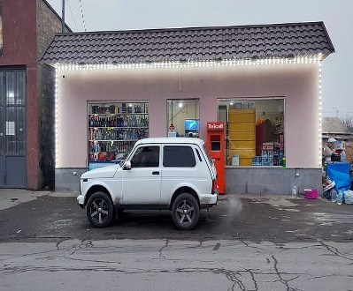
13 | 49532872 | Աշոտ Սիմոնյան | ԱՁ | ԱԱՀ վճարող | 500,000 | 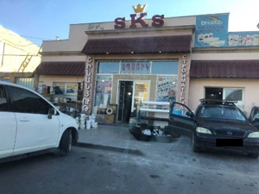
14 | 05512367 | «ԶԵՄԼՅԱՆԿԱ» | ՍՊԸ | Շրջանառության հարկ վճարող | 500,000 | 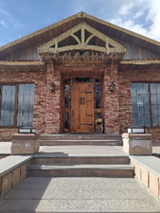
15 | 03530462 | «ԺԱՊ» | ՍՊԸ | ԱԱՀ վճարող | 500,000 | 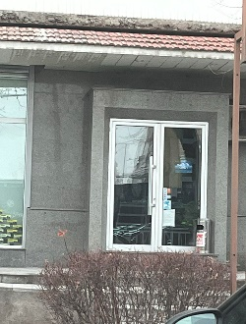
16 | 57326257 | Վարազդատ Թառլոյան | ԱՁ | «Այլ» հարկ վճարող | 500,000 | 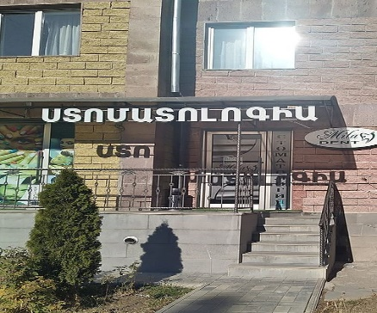
17 | 88291793 | Հրաչյա Ալեքսանյան | ԱՁ | «Այլ» հարկ վճարող | 500,000 | 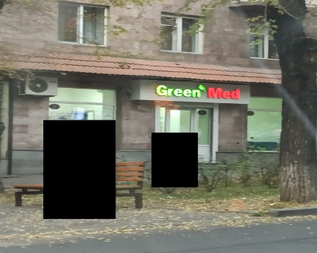
18 | 57222312 | Արթուր Հակոբյան | ԱՁ | «Այլ» հարկ վճարող | 500,000 | 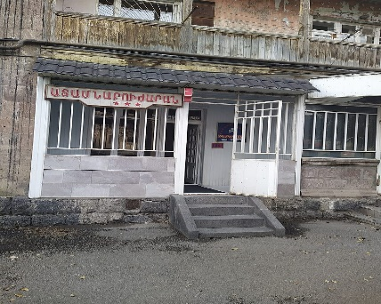
19 | 57324182 | Արմեն Մխիթարյան | ԱՁ | «Այլ» հարկ վճարող | 500,000 | 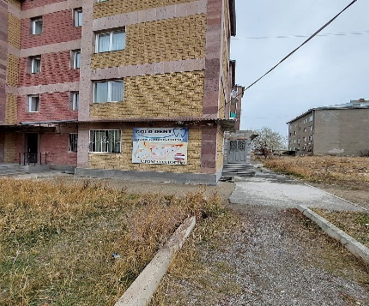
20 | 57272332 | Հարություն Մարդոյան | ԱՁ | «Այլ» հարկ վճարող | 500,000 | 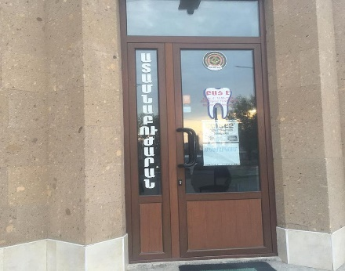
21 | 57342459 | Ալե Բաքոյան | ԱՁ | «Այլ» հարկ վճարող | 500,000 | 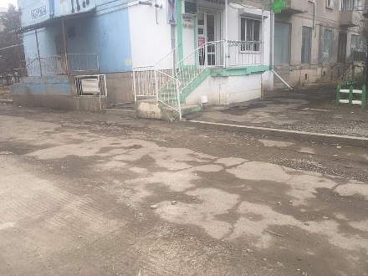
22 | 57397387 | Գագիկ Միքայելյան | ԱՁ | «Այլ» հարկ վճարող | 500,000 | 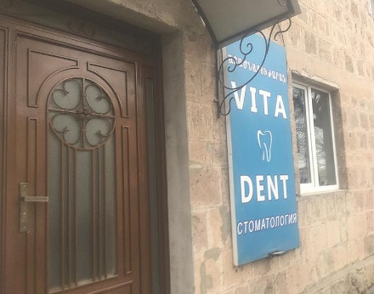
23 | 04450318 | «ԲԻԳ 1» | ՍՊԸ | ԱԱՀ վճարող | 500,000 | 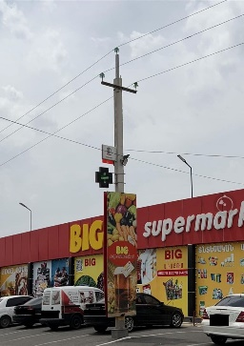
24 | 26573944 | ԿԱՐԵՆ ԱՍԱՏՐՅԱՆ | ԱՁ | ԱԱՀ վճարող | 500,000
25 | 06939507 | «ՈՓՅԱՆ ԵՂԲԱՅՐՆԵՐ» | ՍՊԸ | ԱԱՀ վճարող | 500,000 | 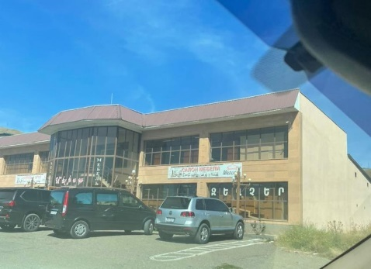
26 | 35034456 | Արարատ Մեսրոբյան | ԱՁ | «Այլ» հարկ վճարող | 500,000 | 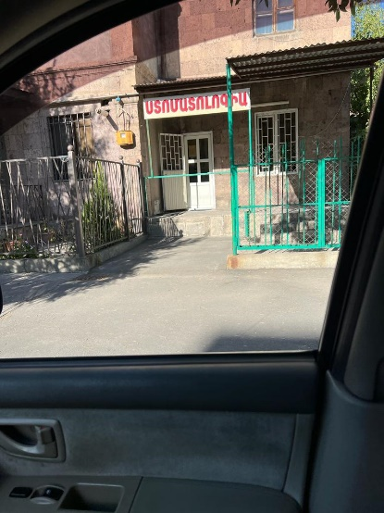
27 | 49636284 | ԱՆՆԱ ԱԴԱՄՅԱՆ | ԱՁ | Շրջանառության հարկ վճարող | 500,000 | 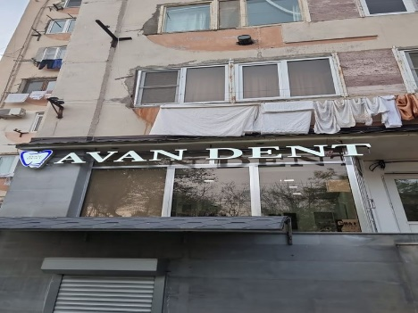
28 | 43030888 | ԿԱՐԵՆ ՆԻԿՈՅԱՆ | ԱՁ | Շրջանառության հարկ վճարող | 500,000 | 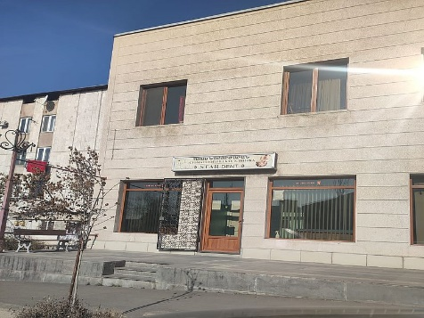
29 | 54703941 | Սահակ Սիրականյան | ԱՁ | «Այլ» հարկ վճարող | 300,000 | 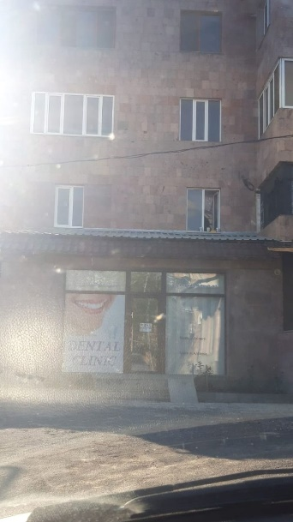
30 | 05523234 | «ԲԱՍԵՆԻ ԳՈՎՔ» | ՍՊԸ | ԱԱՀ վճարող | 500,000
31 | 00088966 | «ԴԵՆՏԱՔՍ» | ՍՊԸ | ԱԱՀ վճարող | 500,000 | 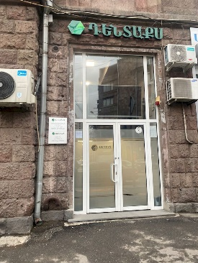
32 | 02812613 | «ԵՎՐՈՖԱՐՄ ԴԵՂԱՏՈՒՆ» | ՍՊԸ | «Այլ» հարկ վճարող | 500,000 | 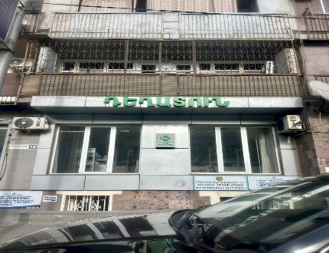
33 | 37423904 | Կարապետ Մատինյան | ԱՁ | «Այլ» հարկ վճարող | 500,000 | 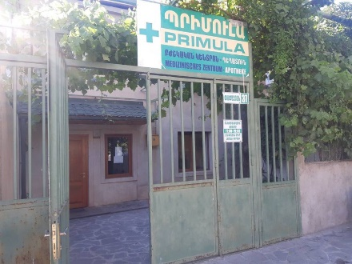
34 | 35141508 | Տաթևիկ Թորոսյան | ԱՁ | «Այլ» հարկ վճարող | 300,000 | 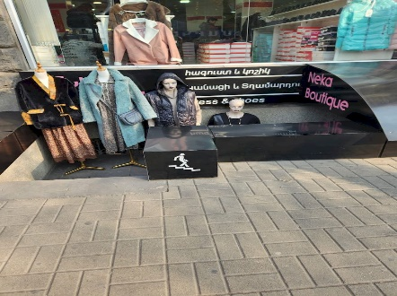
35 | 20092305 | Արթուր Գևորգյան | ԱՁ | «Այլ» հարկ վճարող | 300,000 | 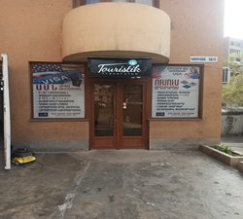
36 | 43049765 | ԱԼԵՔՍԱՆԴՐ ԱԶԻԶՅԱՆ | ԱՁ | ԱԱՀ վճարող | 500,000
37 | 32551528 | Սամվել Հարությունյան | ԱՁ | «Այլ» հարկ վճարող | 300,000
38 | 03507282 | «ՀԻՆ ՓԱՐՎԱՆԱ» | ՍՊԸ | ԱԱՀ վճարող | 500,000 | 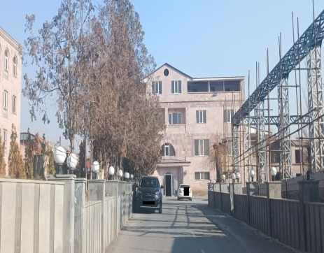
39 | 01838864 | «ՍՆԵԿԱՐՄ» | ՍՊԸ | ԱԱՀ վճարող | 300,000 | 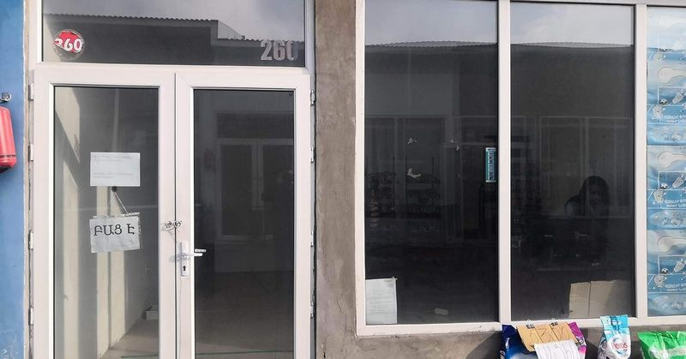
40 | 82785147 | ՆԱՐԵԿ ՀՈՎՍԵՓՅԱՆ | ԱՁ | ԱԱՀ վճարող | 500,000 | 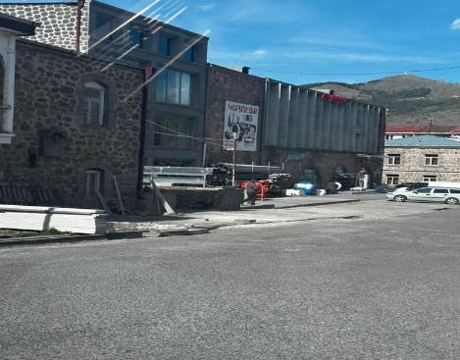
41 | 02703531 | «ԷՅ ԴԱԲԼՅՈՒ ԱՅ ԳՐՈՒՊ» | ՓԲԸ | ԱԱՀ վճարող | 500,000
42 | 03560479 | «ՊՍ ՎՈՒԴ» | ՍՊԸ | ԱԱՀ վճարող | 500,000 | 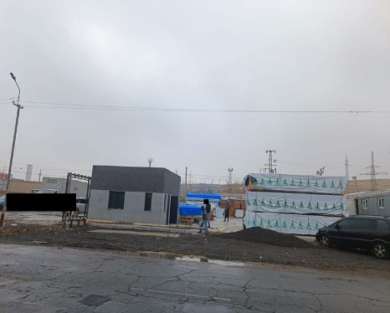
43 | 43028647 | ՎԱԶԳԵՆ ՄՈՒՍԱՅԵԼՅԱՆ | ԱՁ | ԱԱՀ վճարող | 500,000 | 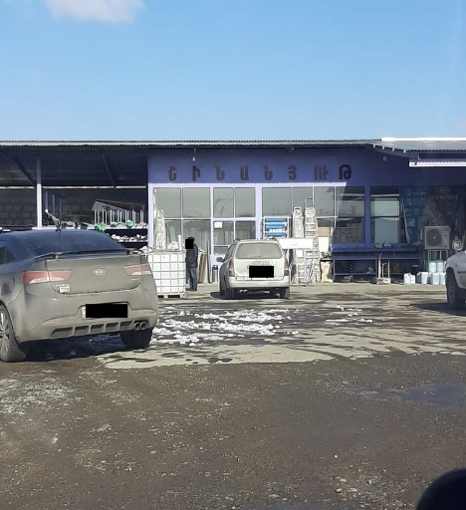
44 | 01540483 | «ՄԻԼՈՆ ՄԱՅՆԻՆԳ» | ՍՊԸ | ԱԱՀ վճարող | 500,000 | 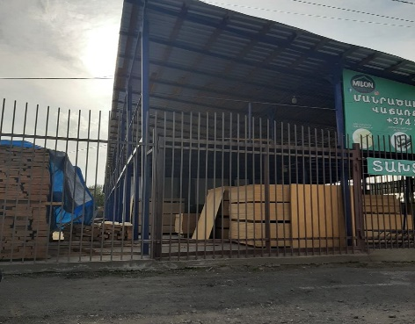
45 | 89774265 | ԱՐՄԵՆ ՀԱԿՈԲՅԱՆ | ԱՁ | «Այլ» հարկ վճարող | 500,000 | 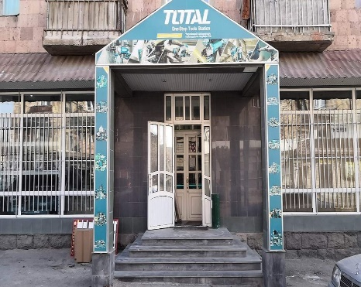
46 | 01400823 | «ՏՐԱՆՍ-ՍԻՍՏԵՄ» | ՍՊԸ | «Այլ» հարկ վճարող | 300,000 | 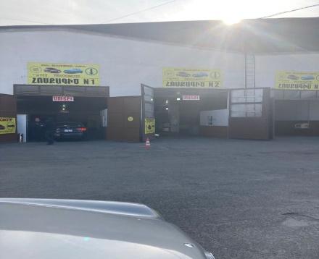
47 | 00149893 | «ԷՊՐԻԿՈՏ ՄԱՈՒՆԹԱՅՆ» | ՍՊԸ | «Այլ» հարկ վճարող | 500,000
48 | 86420656 | Հմայակ Գևորգյան | ԱՁ | «Այլ» հարկ վճարող | 500,000 | 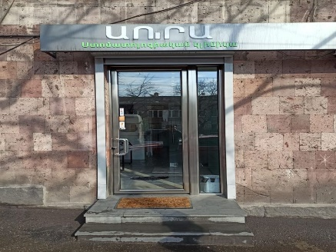
49 | 20058508 | Արմեն Դեմիրճյան | ԱՁ | «Այլ» հարկ վճարող | 500,000 | 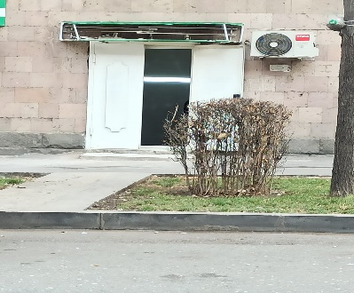
50 | 72995328 | Էդգար Հարությունյան | ԱՁ | Շրջանառության հարկ վճարող | 300,000 | 